Figure 1
Figure 1 : Taux d'emploi à 6, 12, 18 et 24 mois pour les apprentis sortant d'études en 2018, 2019 (en %)

 | Année de la sortie d'études | Nombre de mois après la sortie d'études
 |  | 6 mois | 12 mois | 18 mois | 24 mois
 | Sortants 2018 | 62 | 68 | 67 | 67
 | Sortants 2019 | 62 | 65 | 66 | 72

Lecture : parmi les apprentis sortant du système scolaire en 2019, 72 % sont en emploi 24 mois après leur sortie de formation. Pour les sortants en 2018, le taux d'emploi 24 mois après la sortie de formation était de 67 %.
Champ : France métropolitaine + DROM (hors Mayotte). Sortants en 2018 et en 2019 d'une dernière année de formation professionnelle de niveau CAP à BTS en apprentissage, 6, 12, 18 et 24 mois après la fin de leurs études.
Source : Dares-Depp-InserJeunes
Réf. : Note d'information, n° 22.21, DEPP

Figure 2
Figure 2 : Taux d'emploi à 6, 12, 18 et 24 mois pour les apprentis sortant d'études en 2019 (en %)
Critere | % en emploi à 6 mois | % en emploi à 12 mois | % en emploi à 18 mois | % en emploi à 24 mois | Nb de sortants | Nb en emploi à 6 mois | Nb en emploi à 12 mois | Nb en emploi à 18 mois | Nb en emploi à 24 mois
CAP | 53 | 56 | 58 | 66 | 39,800 | 21,000 | 22,100 | 23,100 | 26,100
BACPRO | 63 | 65 | 68 | 73 | 13,300 | 8,400 | 8,700 | 9,000 | 9,700
BP | 73 | 75 | 75 | 78 | 15,100 | 11,000 | 11,300 | 11,300 | 11,800
BTS | 70 | 71 | 73 | 77 | 24,700 | 17,200 | 17,600 | 18,100 | 19,000
Femmes | 60 | 61 | 64 | 68 | 35,400 | 21,200 | 21,600 | 22,500 | 24,200
Hommes | 64 | 66 | 68 | 73 | 75,800 | 48,100 | 50,100 | 51,200 | 55,500
Production | 64 | 67 | 68 | 74 | 67,000 | 42,800 | 44,600 | 45,600 | 49,300
Services | 60 | 61 | 64 | 69 | 44,200 | 26,500 | 27,100 | 28,200 | 30,400
Diplômé | 67 | 69 | 71 | 76 | 67,700 | 45,400 | 46,600 | 47,800 | 51,100
Non diplômé | 53 | 56 | 58 | 66 | 21,100 | 11,200 | 11,800 | 12,300 | 13,900
Ensemble | 62 | 65 | 66 | 72 | 111,100 | 69,300 | 71,700 | 73,700 | 79,700
Notes : 84 % des sortants en 2019 préparaient un CAP, Baccalauréat Professionnel, BP ou BTS ; les autres sortants préparaient un autre diplôme ou titre à finalité professionnelle de niveau 3 à 5. L'information sur l'obtention de la certification n'est connue que pour 80 % des sortants en 2019.
Lecture : parmi les apprentis de CAP sortant du système scolaire en 2019, 66 % sont en emploi 24 mois après leur sortie de formation.
Champ : France métropolitaine + DROM (hors Mayotte). Sortants en 2019 d'une dernière année de formation professionnelle de niveau CAP à BTS en apprentissage, 6, 12, 18 et 24 mois après la fin de leurs études.
Source : Dares-Depp-InserJeunes
Réf. : Note d'information, n° 22.21, DEPP

Figure 3
Figure 3 : Parcours dans l'emploi salarié privé des apprentis au cours des deux années après leur sortie d'études en 2019 (en %)
Critere | % Pas en emploi à 6,12,18 et 24 mois | % Parcours mixtes | % En emploi à 6,12,18 et 24 mois | Nb de sortants | Nb pas en emploi à 6,12,18 et 24 mois | Nb parcours mixtes | Nb en emploi à 6,12,18 et 24 mois
CAP | 20 | 45 | 35 | 39,800 | 7,900 | 17,900 | 14,000
BACPRO | 14 | 39 | 47 | 13,300 | 1,900 | 5,200 | 6,200
BP | 11 | 30 | 59 | 15,100 | 1,700 | 4,600 | 8,800
BTS | 12 | 34 | 54 | 24,700 | 3,000 | 8,400 | 13,300
Femmes | 18 | 40 | 42 | 35,400 | 6,400 | 14,000 | 15,000
Hommes | 15 | 38 | 47 | 75,800 | 11,100 | 28,700 | 35,900
Production | 14 | 38 | 48 | 67,000 | 9,700 | 25,200 | 32,100
Services | 18 | 39 | 43 | 44,200 | 7,800 | 17,500 | 18,900
Diplômé | 13 | 36 | 51 | 67,700 | 8,700 | 24,700 | 34,300
Non diplômé | 20 | 45 | 35 | 21,100 | 4,200 | 9,500 | 7,500
Ensemble | 16 | 38 | 46 | 111,100 | 17,500 | 42,700 | 50,900
Notes : 84 % des sortants en 2019 préparaient un CAP, Baccalauréat Professionnel, BP ou BTS ; les autres sortants préparaient un autre diplôme ou titre à finalité professionnelle de niveau 3 à 5. L'information sur l'obtention de la certification n'est connue que pour 80 % des sortants en 2019.
Lecture : parmi les apprentis sortant du système scolaire en 2019, 54 % de ceux préparant un BTS ont été en emploi à 6, 12, 18 et 24 mois après leur sortie de formation. A l'inverse, ils sont 12 % à n'avoir été en emploi à aucune de ces dates et 34 % à avoir été au moins une fois en emploi et une fois sans emploi à ces quatre dates.
Champ : France métropolitaine + DROM (hors Mayotte). Sortants en 2019 d'une dernière année de formation professionnelle de niveau CAP à BTS en apprentissage, 6, 12, 18 et 24 mois après la fin de leurs études.
Source : Dares-Depp-InserJeunes
Réf. : Note d'information, n° 22.21, DEPP

Figure 4
Figure 4 : Situation à 6 et 24 mois des apprentis sortant d'études en 2019

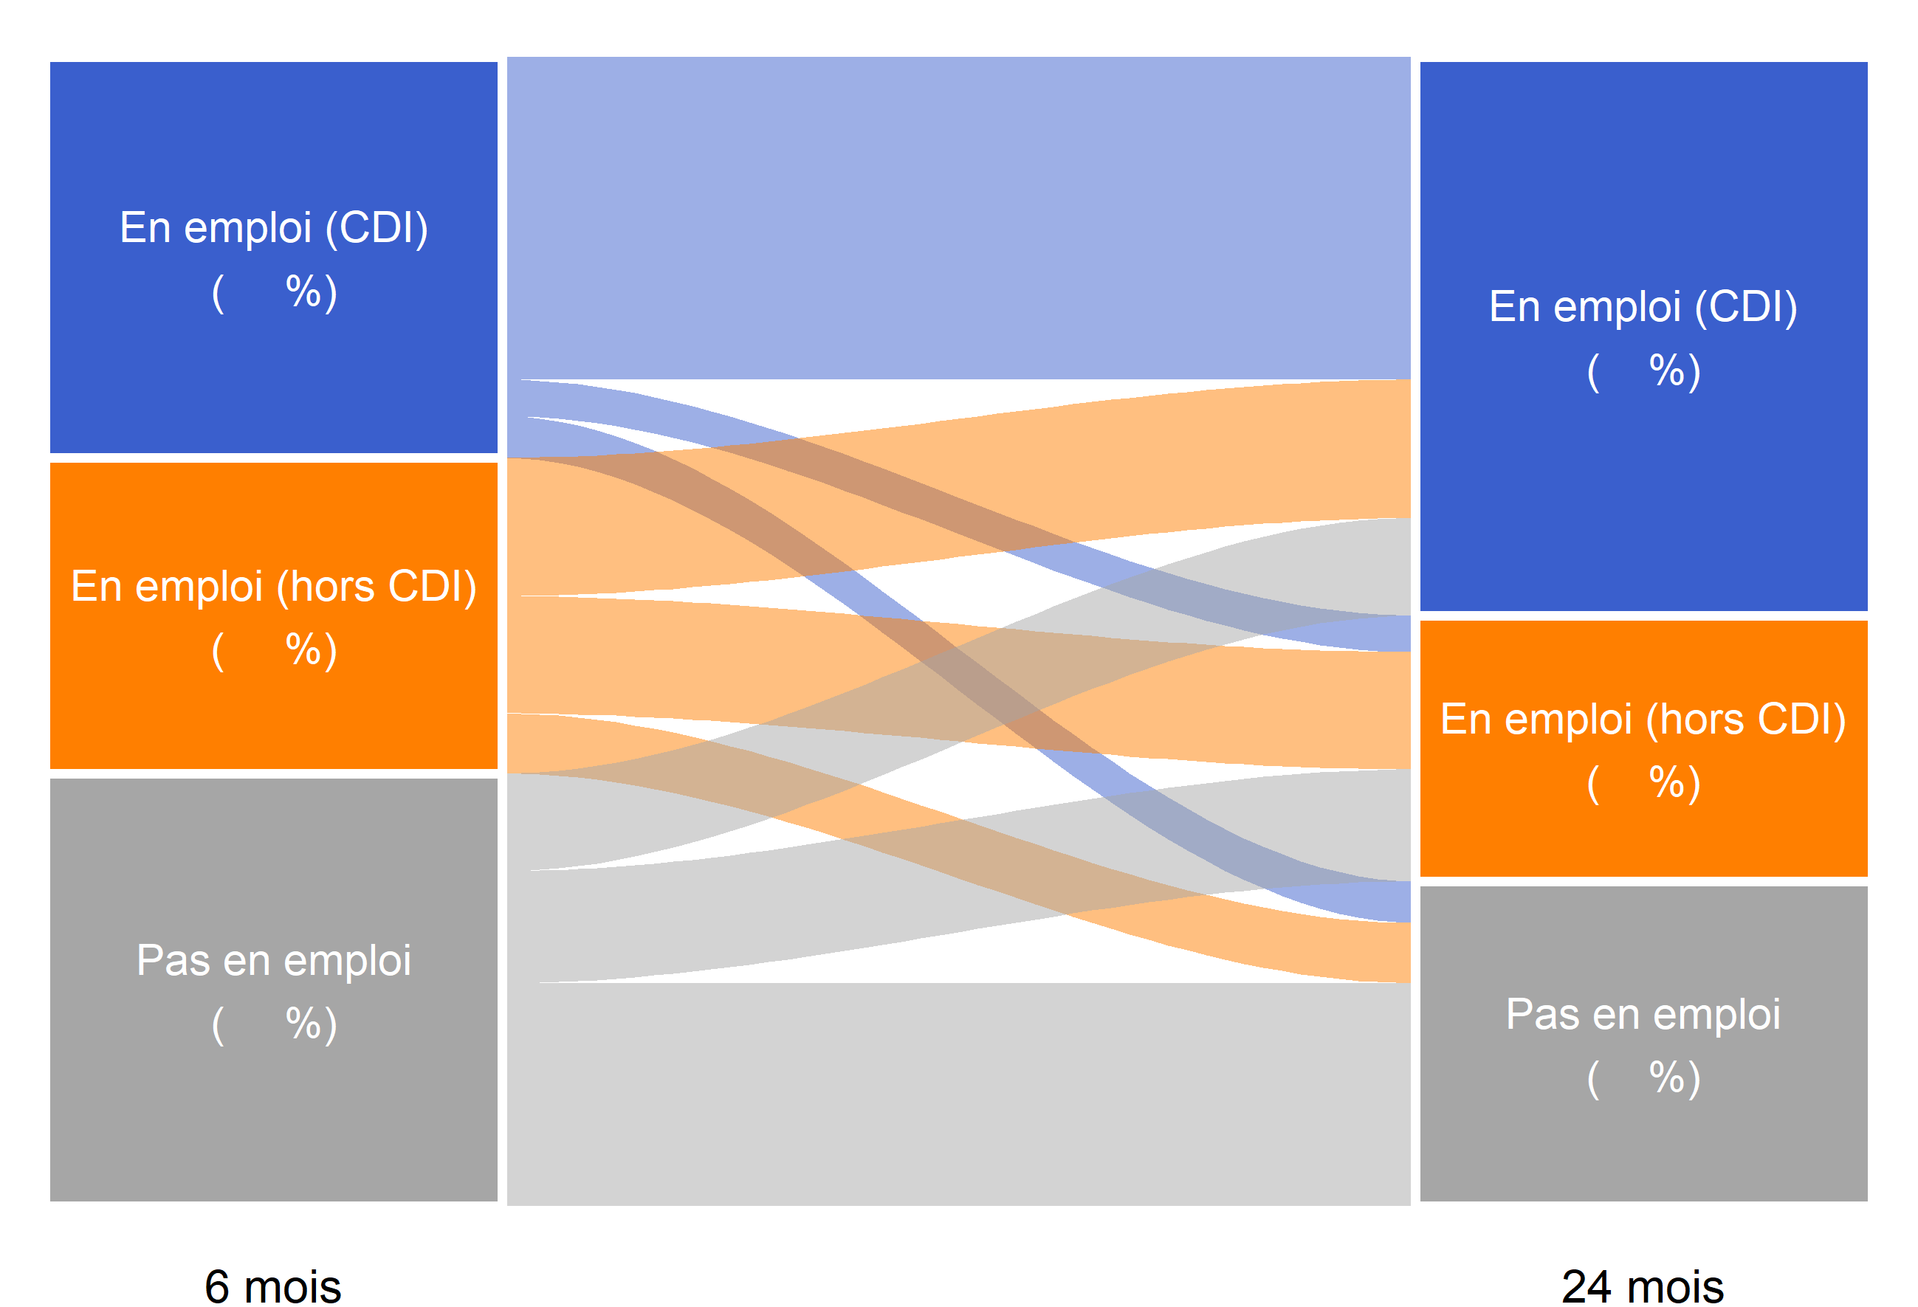
35
49
27
38
23
28
81
9
10
44
37
19
52
26
22

 |  | En emploi (CDI) 24 mois après la fin des études (49 %) | En emploi (hors CDI) 24 mois après la fin des études (23 %) | Pas en emploi 24 mois après la fin des études (28 %)
 | En emploi (CDI) 6 mois après la fin des études (35 %) | 81 | 9 | 10
 | En emploi (hors CDI) 6 mois après la fin des études (27 %) | 44 | 37 | 19
 | Pas en emploi 6 mois après la fin des études (38 %) | 22 | 26 | 52

Lecture : parmi les apprentis sortant du système scolaire en 2019, 35 % étaient en emploi avec un CDI 6 mois après leur sortie d'études. Parmi ces apprentis en emploi avec un CDI 6 mois après leur sortie d'études, 81 % étaient en emploi avec un CDI 24 mois après leur sortie d'études.
Champ : France métropolitaine + DROM (hors Mayotte). Sortants en 2019 d'une dernière année de formation professionnelle de niveau CAP à BTS en apprentissage, 6 et 24 mois après la fin de leurs études.
Source : Dares-Depp-InserJeunes
Réf. : Note d'information, n° 22.21, DEPP

Figure 5
Figure 5 : Nature de l'emploi à 6, 12, 18 et 24 mois des apprentis sortant d'études en 2019 (en %)

 | Nombre de mois après la sortie d'études | En emploi : CDI | En emploi : CDD | En emploi : intérim | En emploi : contrat de professionnalisation | En emploi : autre type de contrat | En emploi chez le même employeur que pendant l'apprentissage
 | 6 mois | 35 | 16 | 6 | 5 | 0 | 25
 | 12 mois | 39 | 15 | 5 | 5 | 1 | 24
 | 18 mois | 45 | 13 | 5 | 2 | 1 | 20
 | 24 mois | 49 | 16 | 5 | 1 | 1 | 19

 |  | Répartition des emplois selon la nature du contrat (%)
 | Nombre de mois après la sortie d'études | En emploi : CDI | En emploi : CDD | En emploi : intérim | En emploi : contrat de professionnalisation | En emploi : autre type de contrat | Ensemble
 | 6 mois | 56 | 25 | 10 | 8 | 1 | 100
 | 12 mois | 61 | 23 | 8 | 7 | 1 | 100
 | 18 mois | 68 | 21 | 7 | 3 | 1 | 100
 | 24 mois | 68 | 22 | 7 | 2 | 1 | 100

Lecture : parmi les apprentis sortant du système scolaire en 2019, 49 % sont en CDI 24 mois après leur sortie de formation, 16 % sont en CDD 5 % sont en intérim, 1 % sont en contrat de professionnalisation et 1 % sont en emploi sous un autre type de contrat. En outre, 19 % sont en emploi chez le même employeur que pendant leur apprentissage.
Champ : France métropolitaine + DROM (hors Mayotte). Sortants en 2019 d'une dernière année de formation professionnelle de niveau CAP à BTS en apprentissage, 6, 12, 18 et 24 mois après la fin de leurs études.
Source : Dares-Depp-InserJeunes
Réf. : Note d'information, n° 22.21, DEPP

Figure 6
 | Sortants 2019 | Sortants 2018
Ensemble | 5 | 4
Pas en emploi 6 mois après la sortie d'études | 6 | 5
En emploi 6 mois après la sortie d'études | 5 | 3
Figure 6 : Part de la reprise d'études un an après la sortie d'études pour les apprentis sortant en 2018, 2019 (en %)
Critere | Année n de sortie | % en reprise d'études de l'année scolaire n+1/n+2 | Nb de sortants | Nb en reprise d'études de l'année scolaire n+1/n+2
En emploi 6 mois après la sortie d'études | 2018 | 3 | 67,600 | 2,200
 | 2019 | 5 | 69,300 | 3,300
Pas en emploi 6 mois après la sortie d'études | 2018 | 5 | 41,700 | 2,000
 | 2019 | 6 | 41,900 | 2,500
Ensemble | 2018 | 4 | 109,200 | 4,300
 | 2019 | 5 | 111,100 | 5,800

Lecture : parmi les apprentis sortant du système scolaire en 2019, 5 % se sont réinscrits en études pour l'année scolaire 2020-2021 (hors reprise d'études dans le privé hors contrat).
Champ : France métropolitaine + DROM (hors Mayotte). Sortants en 2018 et en 2019 d'une dernière année de formation professionnelle de niveau CAP à BTS en apprentissage, 6, 12, 18 et 24 mois après la fin de leurs études.
Source : Dares-Depp-InserJeunes
Réf. : Note d'information, n° 22.21, DEPP

